Báo_Giá

 | CÔNG TY TNHH Vitech Solution
 | vnhs.info@gmail.com
 | 093.68.66.238-0349.423.123

 | BẢNG BÁO GIÁ

Kính gửi: CÔNG TY TNHH THỂ THAO ĐỨC TRUNG
Công ty TNHH Vitech Solutions xin trân trọng gửi tới quý khách hàng lời chào thân thiết. Chúng tôi hân hạnh gửi tới quý khách hàng bản chào giá như sau:
STT | Hàng Hóa | Thương hiệu | Model | Số lượng | Đơn vị | Đơn giá VNĐ (Giá trên chưa bao gồm VAT 10%) | Thành tiền
1 | Mạch kết nối Bluetooth với máy tập thông minh Zeus. | VITECH | 1.5 | 72 | Chiếc | 500,000 | 36,000,000
 |  |  |  | Tổng tiền |  |  | 36,000,000
 |  |  |  | VAT |  | 10% | 3,600,000
 |  |  |  | Tổng thanh toán |  |  | 39,600,000
Lưu ý
kính gửi: CÔNG TY TNHH THỂ THAO ĐỨC TRUNG
- Giá trên đã bao gồm VAT.
- Hiệu lực: 30 ngày kể từ ngày nhận báo giá |  |  |  |  | Hà Nội, Ngày 24, Tháng 03, Năm 2021
- Thanh toán 40% sau khi ký hợp đồng, 50% sau khi nhận đủ số lượng module, 10% sau khi hoàn tất đơn hàng 1 tháng. |  |  |  |  | Đơn vị báo giá

Thông tin chuyển khoản
- Chủ TK: CTY TNHH VITECH SOLUTIONS
- Số TK: 6683683688
- Tại ngân hàng ACB

PCB_Project1_70
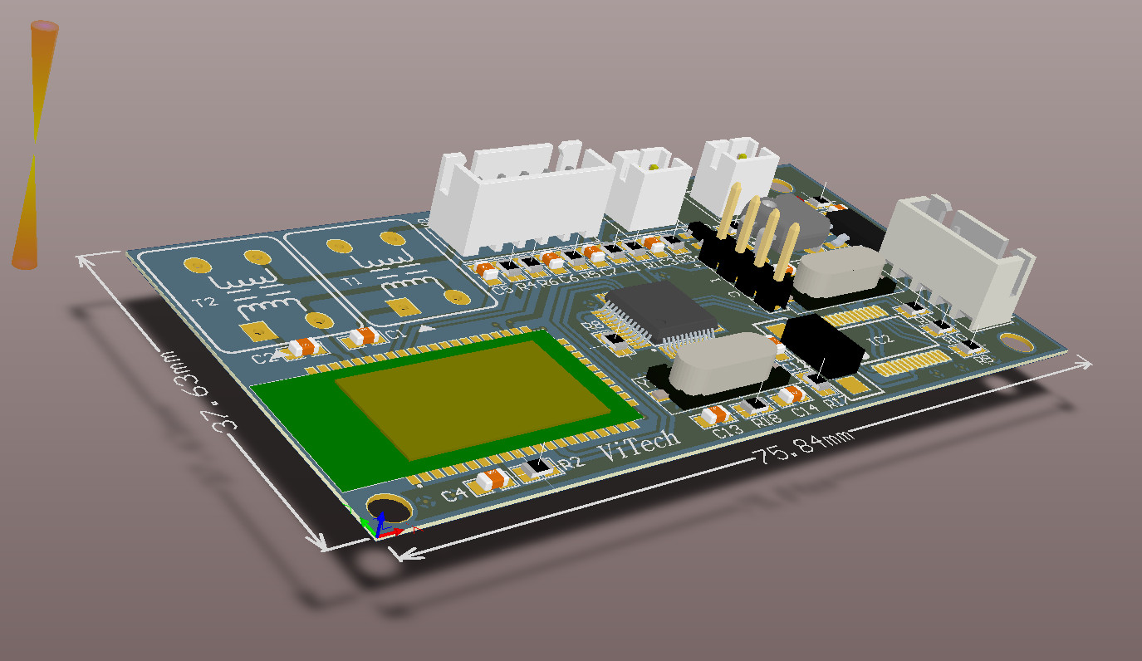
No | Comment | Description | Designator | Quantity | Quantity Sum | Giá/Pcs | Tiền
1 | FSC-BT806 | Bluetooth module | 1 | 1 | 70 | 310,000 | 21,700,000
2 | Capacitor 0.1µF | 0.1µF ±5% 50V Ceramic Capacitor X7R 0805 (2012 Metric) | C1, C2, C5, C6 | 4 | 70 | 420 | 29,400
3 | Capacitor 1uF | 1µF ±5% 50V Ceramic Capacitor X7R 0805 (2012 Metric) | C3, C8 | 2 | 70 | 420 | 29,400
4 | Capacitor 100nF | 100µF ±5% 50V Ceramic Capacitor X7R 0805 (2012 Metric) | C4 | 1 | 70 | 420 | 29,400
5 | Capacitor 15pF | 0.1µF ±5% 50V Ceramic Capacitor X7R 0805 (2012 Metric) | C7 | 1 | 70 | 420 | 29,400
6 | Capacitor 4.7uF | 4.7µF ±5% 50V Ceramic Capacitor X7R 0805 (2012 Metric) | C9 | 1 | 70 | 420 | 29,400
7 | Capacitor 22pF | 22pF ±5% 50V Ceramic Capacitor C0G, NP0 0805 (2012 Metric) | C10, C11, C13, C14 | 4 | 70 | 420 | 29,400
8 | Capacitor 0.1uF | 0.1µF ±5% 50V Ceramic Capacitor X7R 0805 (2012 Metric) | C12 | 1 | 70 | 420 | 29,400
9 | STM32F103C8T6 | ARM® Cortex®-M3 STM32F1 Microcontroller IC 32-Bit 72MHz 64KB (64K x 8) FLASH | Chip STM1 | 1 | 70 | 76,000 | 5,320,000
10 | LM1117 | Available in 1.8V, 2.5V, 2.85V, 3.3V, 5V, and Adjustable Versions | IC1 | 1 | 70 | 2,800 | 196,000
11 | PL2303HX | USB - RS232 Converter | IC2 | 1 | 70 | 15,000 | 1,050,000
12 | Connector 4x1 | Connector 4x1 | J1 | 1 | 70 | 1,400 | 98,000
13 | Connector 4x1 | Connector 4 | JP1 | 1 | 70 | 1,400 | 98,000
14 | Inductor 15nH | Conductor 15nH | L1 | 1 | 70 | 5,000 | 350,000
15 | LED | Red 621nm LED Indication - Discrete 2V 0805 (2012 Metric) | L2 | 1 | 70 | 500 | 35,000
16 | Connector 2x1 | Connector 2 | MC | 1 | 70 | 1,000 | 70,000
17 | Connector 2x1 | Connector 2 | MIC | 1 | 70 | 1,000 | 70,000
18 | SI2302 | Mosfet N-Chanel | Q1 | 1 | 70 | 1,000 | 70,000
19 | Res 10K | 10 kOhms ±1% 0.125W, 1/8W Chip Resistor 0805 (2012 Metric) Moisture Resistant Thick Film, 10 kOhms ±1% 0.125W, 1/8W Chip Resistor 0805 (2012 Metric) Moisture Resistant Thick Film, 10 kOhms ±1% 0.125W, 1/8W Chip Resistor 0805 (2012 Metric) Moisture Resistant Thick Film, 10K ±1% 0.125W, 1/8W Chip Resistor 0805 (2012 Metric) Automotive AEC-Q200, High Voltage Thick Film | R1, R2, R3, R17 | 4 | 70 | 50 | 3,500
20 | Res 1K | 10 kOhms ±1% 0.125W, 1/8W Chip Resistor 0805 (2012 Metric) Moisture Resistant Thick Film, 10 kOhms ±1% 0.125W, 1/8W Chip Resistor 0805 (2012 Metric) Moisture Resistant Thick Film, 1 kOhms ±1% 0.125W, 1/8W Chip Resistor 0805 (2012 Metric) Moisture Resistant Thick Film | R4, R6, R7 | 3 | 70 | 50 | 3,500
21 | Res 2.2K | 2.2kOhms ±1% 0.125W, 1/8W Chip Resistor 0805 (2012 Metric) Moisture Resistant Thick Film | R5 | 1 | 70 | 50 | 3,500
22 | Res 10Kohm | 10 kOhms ±1% 0.125W, 1/8W Chip Resistor 0805 (2012 Metric) Moisture Resistant Thick Film | R8 | 1 | 70 | 50 | 3,500
23 | Res1.5K | 1.5 kOhms ±1% 0.125W, 1/8W Chip Resistor 0805 (2012 Metric) Thick Film | R9 | 1 | 70 | 50 | 3,500
24 | Res 100R | 1000Ohms ±1% 0.125W, 1/8W Chip Resistor 0805 (2012 Metric) Moisture Resistant Thick Film, 1000Ohms ±1% 0.125W, 1/8W Chip Resistor 0805 (2012 Metric) Moisture Resistant Thick Film, 1 kOhms ±1% 0.125W, 1/8W Chip Resistor 0805 (2012 Metric) Moisture Resistant Thick Film, 1 kOhms ±1% 0.125W, 1/8W Chip Resistor 0805 (2012 Metric) Moisture Resistant Thick Film | R10, R11, R15, R16 | 4 | 70 | 50 | 3,500
25 | Res 1M | 1 MOhms ±1% 0.125W, 1/8W Chip Resistor 0805 (2012 Metric) Automotive AEC-Q200, High Voltage Thick Film | R18 | 1 | 70 | 50 | 3,500
26 | Connector 5x1 | Connector 5 | SPK | 1 | 70 | 1,500 | 105,000
27 | Button Reset | Tactile Switch SPST-NO Top Actuated Surface Mount | SW1 | 1 | 70 | 1,000 | 70,000
28 | Transformer Audio | Transformer Audio | T1, T2 | 2 | 70 | 7,000 | 490,000
29 | Opto PC817 | Single Opto | U1 | 1 | 70 | 2,245 | 157,150
30 | Crystal 12MHz | Crystals 8MHz 22pF -20C 70C | Y1 | 1 | 70 | 1,000 | 70,000
31 | Crystal 8MHz | Crystals 8MHz 22pF -20C 70C | Y2 | 1 | 70 | 1,000 | 70,000

 |  |  |  |  | Tổng | 432,135 | 30,249,450

